Morpheus Formation
Morpheus est spécialisé dans la formation Excel
Nous contacter
Testez votre niveau !


Niveau débutant | Informations pratiques
Découvrir les programmes | Modalités | Après une analyse approfondie de vos des besoins, vous recevez un programme sur-mesure avec un planning adapté à vos disponibilités. Nos formations sont accessibles en distanciel ou en présentiel. Le format distanciel garantit un apprentissage plus solide, car la durée est répartie sur des séances de 1h30 à 2h. Vous pratiquez directement les notions sur le logiciel Excel, et vous pouvez vous entraîner en dehors des séances avec des exercices interactifs. Le formateur personnalise le programme tout au long de la formation.

Niveau intermédiaire
Découvrir les programmes

Niveau avancé
Découvrir les programmes | Certification Qualiopi | Nous sommes certifiés Qualiopi, donc nos formations sont éligibles au financement CPF, OPCO, FAF, Pôle Emploi, votre entreprise…

Par métier | Partenaire Tosa | Nos formations délivrent la certification Tosa Excel : vous passez l'examen blanc du Tosa 2 séances avant la fin de la formation, puis la certification Tosa après la formation.
Découvrir les programmes

Fonction TEXTE
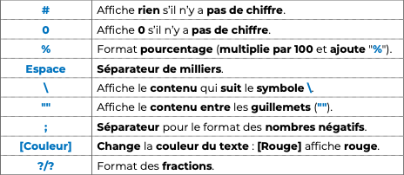
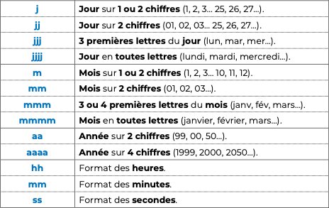
Texte 1 | Texte 2 | Combiner les 2 textes | Résultat attendu (correction)
Le montant est de | 999.99 € |  | Le montant est de 999,99 €
Le montant est de | 20,000.00 € |  | Le montant est de 20 000 €
Nous avons vendu | 50,000 |  | Nous avons vendu 50 000 produits
Nos ventes ont augmenté de | 40.00% |  | Nos ventes ont augmenté de 40%
Nous sommes le | 2024-03-11 |  | Nous sommes le 11/03/2024
Nous sommes | 2024-03-11 |  | Nous sommes lundi
Nous sommes le | 2024-03-11 |  | Nous sommes le lundi 11 mars 2024
Nous sommes en | 2024-03-11 |  | Nous sommes en 2024
Nous sommes en | 2024-03-11 |  | Nous sommes en mars-24

